adobe flash flayer过期问题
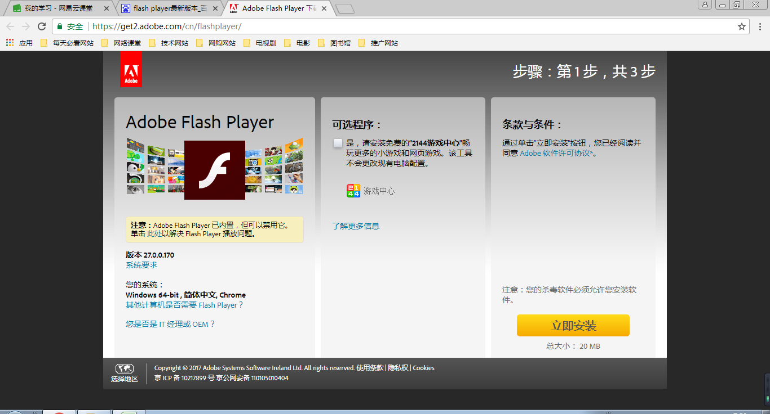

更新就可以了

B站内容下载
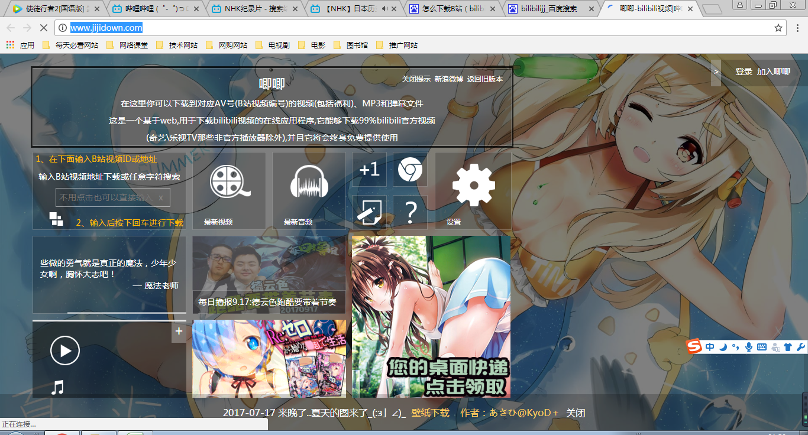
https://www.bilibili.com/

http://www.jijidown.com/

